Análisis de datos 2
SEGUIMIENTO CADENA DE FRÍO |  |  |  |  |  |  |  |  |  |  | RANGOS: |  | IDEAL |  | 1 | 4 |  |  | ACEPTABLE |  | 2 | 8

ZONA: |  |  | MUESTRA: |  | CFC 004-18 |  |  | RESULTADO CD: |  |  |  |  | #DIV/0!
FORMATO: | GRAN AKI |  | BODEGA: |  | CARNES |  |  | RESULTADO TRANSPORTE: |  |  |  |  | #DIV/0! |  |  |  |  | TEMP. MÍMIMA |  |  | 0.00
LOCAL: | ASTILLERO |  | PRODUCTO: |  | BANDEJA MAP |  |  | RESULTADO LOCAL: |  |  |  |  | NO ACEPTABLE |  |  |  |  | TEMP. MÁXIMA |  |  | 0.00
 |  |  |  |  |  |  |  | RESULTADO EXHIBIDORES: |  |  |  |  | ACEPTABLE |  |  |  |  | TEMP. PROMEDIO |  |  | #DIV/0!

 |  |  |  |  |  |  |  | RESULTADO GLOBAL: |  |  |  |  | NO ACEPTABLE

CD (RECEPCIÓN - DESPACHO) |  |  |  |  | TRANSPORTE (DESPACHO - APERTURA FURGÓN) |  |  |  |  |  | LOCAL (DESCARGA FURGÓN - EXHIBICIÓN EN PERCHA) |  |  |  |  |  | EXHIBIDORES (EXHIBICIÓN EN PERCHA - RETIRO DE PERCHA)
TEMP. MÍMIMA |  |  | 0.00 |  | TEMP. MÍMIMA |  |  |  | 0.00 |  | TEMP. MÍMIMA |  |  |  | 0.00 |  | TEMP. MÍMIMA |  |  |  | 0.00
TEMP. MÁXIMA |  |  | 0.00 |  | TEMP. MÁXIMA |  |  |  | 0.00 |  | TEMP. MÁXIMA |  |  |  | 0.00 |  | TEMP. MÁXIMA |  |  |  | 0.00
TEMP. PROMEDIO |  |  | #DIV/0! |  | TEMP. PROMEDIO |  |  |  | #DIV/0! |  | TEMP. PROMEDIO |  |  |  | #DIV/0! |  | TEMP. PROMEDIO |  |  |  | #DIV/0!

TEMPERATURA CD (Recepción - Despacho)
 | Temperatura | Aceptable |  | Ideal
TEMPERATURA TRANSPORTE (Despacho - Apertura furgón en Local)
 | Temperatura | Aceptable |  | Ideal

TEMPERATURA LOCAL (Apertura furgón - Exhibición en percha)
 | Temperatura | Aceptable |  | Ideal

TEMPERATURA EXHIBIDORES (Exhibición en percha - Retiro de percha)
 | Temperatura | Aceptable |  | Ideal

TABLAS DE DATOS

PROCESO | FECHA | HORA | Temperatura | Aceptable |  | Ideal | PROCESO | FECHA | HORA | Temperatura | Aceptable | Ideal |  | PROCESO | FECHA | HORA | Temperatura | Aceptable |  | Ideal | PROCESO | FECHA | HORA | Temperatura | Aceptable | Ideal

Reporte
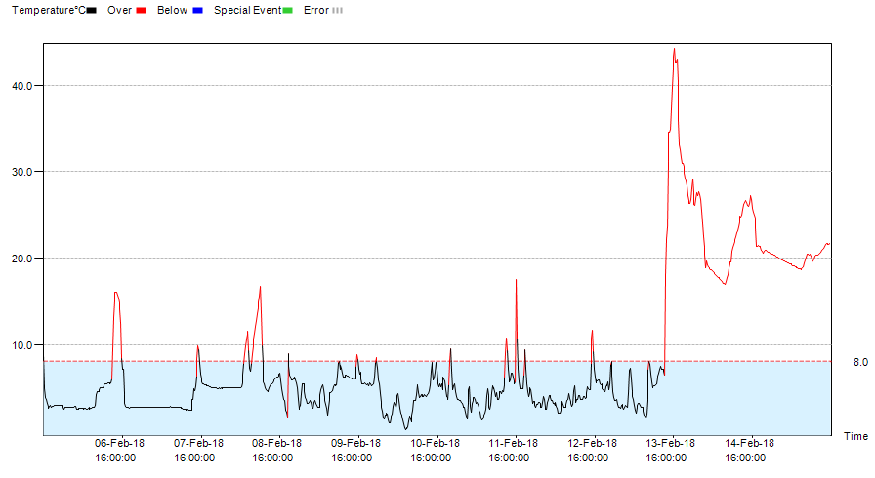
Data Report
File Created Date: 15-Feb-18 16:07:50
File created by software: tempbase
Note:All times shown are based on UTC -05:00 and 24-Hour clock [DD-MMM-YY HH:MM:SS]
Device Information
Serial Number | TMM160701733 |  | Log Interval | 00H 15M 00S | Temperature Type | °C
Probe Mode | Internal |  | Start Mode | Timing | Multiple Start/Stop | Enable
Version: | V1.3 |  | Start Delay | 00D 00H 00M 00S | Pause | Enable
Trip Information
Internal ID | 0000001
Description | Central Carnes
Logging Summary
Highest Temperature | 44.3°C |  | Record Mode | Stop when full | Start Time | 05-Feb-18 16:00:00
Lowest Temperature | 0.1°C |  | Stop Condition | Stop by software | Stop Time | 15-Feb-18 16:00:00
Average Temperature | 8.5°C |  | Stop Mode | Temporary | Elapsed Time | 10D 00H 00M 00S
MKT | 14.4°C |  | Data Points | 961

Marked Events
N/A

Alarm Zone |  | Alarm Delay |  | Total Time | No.of Violations | First Triggered | Status
H1:Over8°C |  | 00D 00H 00M 00S(Sin) |  | 02D 16H 15M 00S | 17 | 05-Feb-18 16:00:00 | Alarm

L1:Below-2°C |  | 00D 00H 00M 00S(Sin) |  | 00D 00H 00M 00S | 0 | N/A | OK

ID | Ubicación | Fecha | Hora | Temperature°C

